Criterios_Ev_JR25
Méritos curriculares en ayudas Juan Rodés 2026 (0-60 puntos, artículo 53.1 de la convocatoria AES 2026)
a) Evaluación de las publicaciones en base a Criterios DORA, serán puntuables un máximo de 10 publicaciones, que contengan resultados originales, desde 2019 a 4 de marzo de 2026 (0-40 puntos)
b) Otros méritos: movilidad internacional, nacional y en Centros de Excelencia Severo Ochoa y Unidades de Excelencia María de Maeztu, patentes, Proyectos, actividades de tutorización y formación de personal investigador en etapas iniciales (0-20)
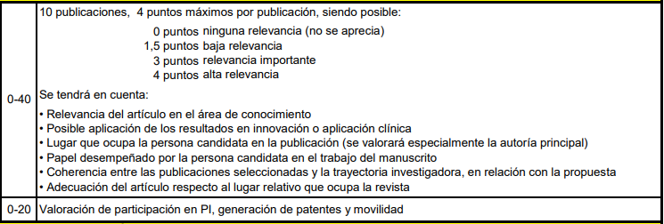
PUBLICACIONES:
(0-40)

DESDE 2019

OTROS MÉRITOS:
(0-20)

Criterios objetivos de evaluación de las publicaciones complementarios a criterios DORA:
Puntos | Cuartil | Posición
7 | D1 | Autor principal/Senior/correspondencia
4 | Q1 | Autor principal/Senior/correspondencia
2 | Q2 | Autor principal/Senior/correspondencia
2 | D1 | Otras posiciones (no autor principal)
1 | Q1 | Otras posiciones (no autor principal)
1 | Otros cuartiles | Autor principal
0.5 | Q2 | Otras posiciones (no autor principal)
0.25 | Otros cuartiles | Otras posiciones (no autor principal)

